Sheet1
기술본부 업무팀 평가방식 (안)

평가방식 도입 목적
기존에는 단순 오류 건수만으로 업무 품질을 판단하기 어려운 부분이 있었으며,
프로젝트 규모 및 작업량 차이로 인해 동일 기준 평가에 한계가 있다는 의견이 있었습니다.
이에 따라 본 평가방식은 다음 내용을 함께 반영하여 보다 공정한 평가 기준을 마련하기 위한 1차 운영안입니다.
ㆍ 작업 품질(QC 오류율)
ㆍ 수행 프로젝트 규모
ㆍ 실제 작업량
ㆍ 프로젝트별 특수성
또한 프로젝트별 평가 기준 차이를 최소화하기 위해 PM 개인 평가보다는 QC팀 기준 중심으로 평가를 일원화하는 방향으로 구성하였습니다.

1. 작업자가 도면 기준으로 산출 작업을 완료하면, “제출자료 검토사항” 및 “최종자료 검토사항” 단계를 통해 오류사항을 정리합니다.

2. 프로젝트 완료 시 PM은 프로젝트 특성 및 진행 여건에 대한 종합의견을 작성합니다.
(해당 의견은 직접적인 평가 반영 목적이 아니라, QC팀이 프로젝트 상황을 이해하고 오류 내용을 검토할 수 있도록 돕기 위한 참고용 의견입니다.)
3. QC팀은 PM 의견과 오류 리스트를 함께 검토한 후, 오류 중요도에 따라 가중치를 부여합니다.
(이는 프로젝트별로 PM 평가 기준이 달라지는 문제를 줄이고, 보다 일관된 기준으로 평가하기 위한 운영 방향입니다.)
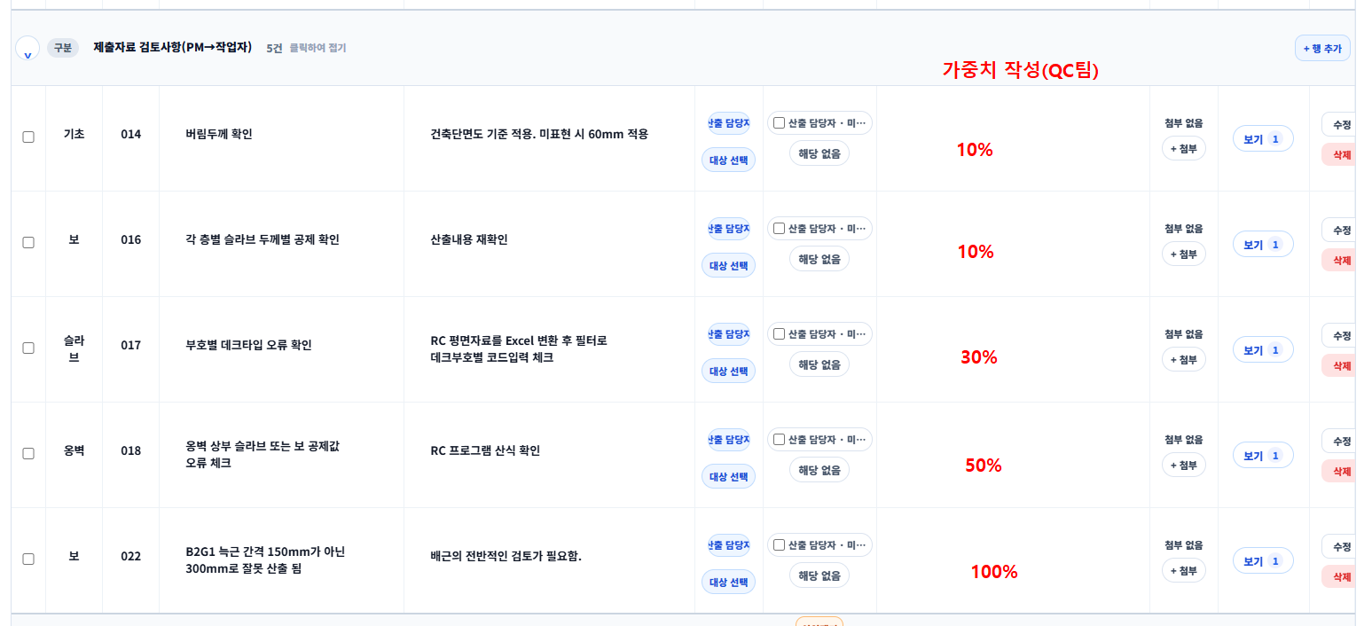

품질 평가 방식(QC 오류율 기준)
품질 평가는 단순 오류 건수가 아니라, 작업량 대비 오류 비율을 기준으로 산정합니다.
기본 계산 방식은 아래와 같습니다.
 | ※ 오류율 = (오류건수 ÷ 작업량) x 100

 | ■ 오류율 계산 방안 예시
 | 구분 | 수행 프로젝트 | 오류갯수 | 오류율
 | A직원 | 35 | 1 | 3%
 | B직원 | 70 | 8 | 12%
 | C직원 | 65 | 6 | 10%
 | D직원 | 90 | 16 | 18%
 | E직원 | 85 | 14 | 17%

 | ■ 오류율 구간에 따른 점수제 반영 방안 예시
 | 구분 | 오류율(%) | 점수
 | 1 | 0~10 | 100
 | 2 | 10~20 | 80
 | 3 | 20~30 | 60
 | 4 | 30~40 | 40
 | 5 | 40~50 | 20
 | 6 | 50~100 | 0

 | ■ QC팀 오류 가중치 반영 기준
 | 1. QC팀은 오류의 중요도 및 영향도를 기준으로 항목별 가중치를 설정할 수 있습니다.
 | 2. 가중치는 10%~100% 범위 내에서 적용되며, 오류의 심각도에 따라 최종 반영 비율이 달라집니다.
 | 3. 높은 가중치는 실제 오류 건수에 가깝게 반영되며, 낮은 가중치는 경미한 오류로 판단하여 누적 비율 기준으로 반영됩니다.
 | 예시)
 | ㆍ 가중치 100% → 오류 1건 즉시 반영
 | ㆍ 가중치 50% → 동일 수준 오류 2건 누적 시 1건 반영
 | ㆍ 가중치 25% → 동일 수준 오류 4건 누적 시 1건 반영
 | ※ 본 기준은 단순 오탈자 수준과 실제 품질 영향 오류를 구분하여 평가의 공정성을 확보하기 위한 기준입니다.

추가) 프로젝트 개수에 따른 평가비율
- 품질 평가 외에도, 수행 프로젝트 규모를 일부 평가에 반영이 필요하다 판단됩니다.
다만 프로젝트별 세부 난이도를 과도하게 세분화할 경우 평가 기준이 복잡해질 수 있어, 1차 운영안에서는 “건물 규모 기준” 중심으로 단순화하여 제안합니다.

 | ■ 기준수치 "1" 지정
 | - 지정된 면적이 없기 때문에 "50,000Py"를 기준 면적으로 보고 해당 면적을 수치 "1"로 설정
 | ※ 면적 가중치 = (프로젝트 연면적 ÷ 기준면적)
 | 1. 25,000Py일 경우 : 25,000/50,000 = 0.5
 | 2. 50,000Py일 경우 : 50,000/50,000 = 1
 | 3. 100,000Py일 경우 : 100,000/50,000 = 2
- 모든 인원에게 동일한 업무 기간(1년)이 주어지는 점을 고려하여, 프로젝트 규모는 평균 수주 연면적을 기준값으로 설정하고 규모별 가중치를 적용하는 방식으로 제안합니다.
다만 동일 프로젝트 내에서도 담당 파트별 작업 방식 및 소요 시간이 상이할 수 있으므로, 세부 평가는 각 파트 내 상대평가 기준을 함께 고려하여 운영이 필요하다 판단됩니다.

